Tabelle1
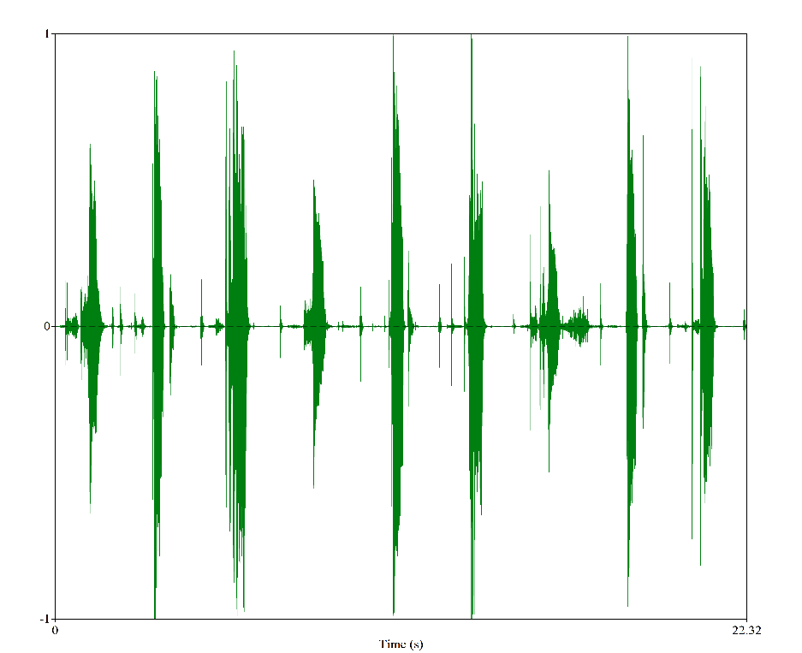
 | E1 | A1 | U1 | E2 | A2 | U2 | E3 | A3 | U3
F1 | 370 | 696 | 540 | 320 | 691 | 496 | 284 | 643 | 467
F2 | 1946 | 1699 | 1289 | 2124 | 1718 | 1249 | 1952 | 1688 | 1466

